상품제안서
ADATA 외장하드 HD770G | 상품코드: F18650

 |  |  |  |  |  |  | 02-412-0044 | www.easy1.co.kr
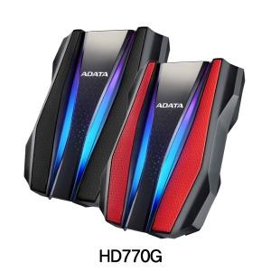

【상세/제작정보】

【인쇄/포장옵션】 | 레이저 / 포장지포장

【공급단가】 | 수량 | 10~ | 50~ | 100~ | 300~ | 500~
*VAT별도 | 1TB | 76,130원 | 74,910원 | 73,090원 | 71,260원 | 70,040원
 | 2TB | 103,400원 | 101,750원 | 99,270원 | 96,790원 | 95,130원

【상품 URL】 | https://dev.easy1.co.kr:443/src/goods_detail.php?gdno=18650

